システム構成図
システム構成図 | システム名 | PEレジ管理端 | 作成者 | ﾁｶﾞｲ |  | 修正者 | ﾁｶﾞｲ
 | サブシステム名 | 画面ページ構成図 | 作成日 | 2024-02-02 |  | 修正日 | 2024-02-05
従業員を追加ボタンを押す
従業員を追加ページ
従業員名とアカウントと携帯電話入力
従業員リストページ
従業員情報入力
保存ボタンを押す

追加成功ページ
従業員リスト表す

 |  |  |  |  | ｖ |  |  | ｖ
戻るを押す

従業員を押す

管理者を押す
追加失敗ページ
従業員リスト画面表示

従業員情報ページ
従業員情報を表す（一部）

キャンセルを押す

従業員情報ページ
従業員情報を表す（全部）
改ページできる
パスワードWindows
管理者パスワード入力
キャンセルページ
従業員情報削除後画面表示

保存ボタンを押す

保存ページ
従業員情報更新後画面表示

サーバーサイト流れ図
システム構成図 | システム名 | PEレジ管理端 | 作成者 | ﾁｶﾞｲ | 修正者 | ﾁｶﾞｲ
 | サブシステム名 | サーバーサイト | 作成日 | 2024-02-02 | 修正日 | 2024-02-05

網頁數據提交后，以前端<form>action="ZhuceServlet"建立與後端Java聯係，與啓動ZhuceServlet類。
該類繼承Http數據接受屬性，以req為對象接受get網頁數據，set值交給User
ZhuceServlet類繼續執行，新建一個UserDaoImpl類中的對象ud,並用UserDao類boolean register來判斷賦值是否爲空。

如果寫入成攻，則在DBconn.addUpdDel(sql)方法中給I賦值true，並返回給register
在UserDaoImpl中執行對SQL數據庫的寫入，寫入數據從User類中得到
執行UserDaoImpl,以DBconn.init()建立與數據庫的鏈接

register值交給ZhuceSerlet對象如果為False顯示注冊失敗頁面，如果成功顯示登錄頁面

画面レイアウト
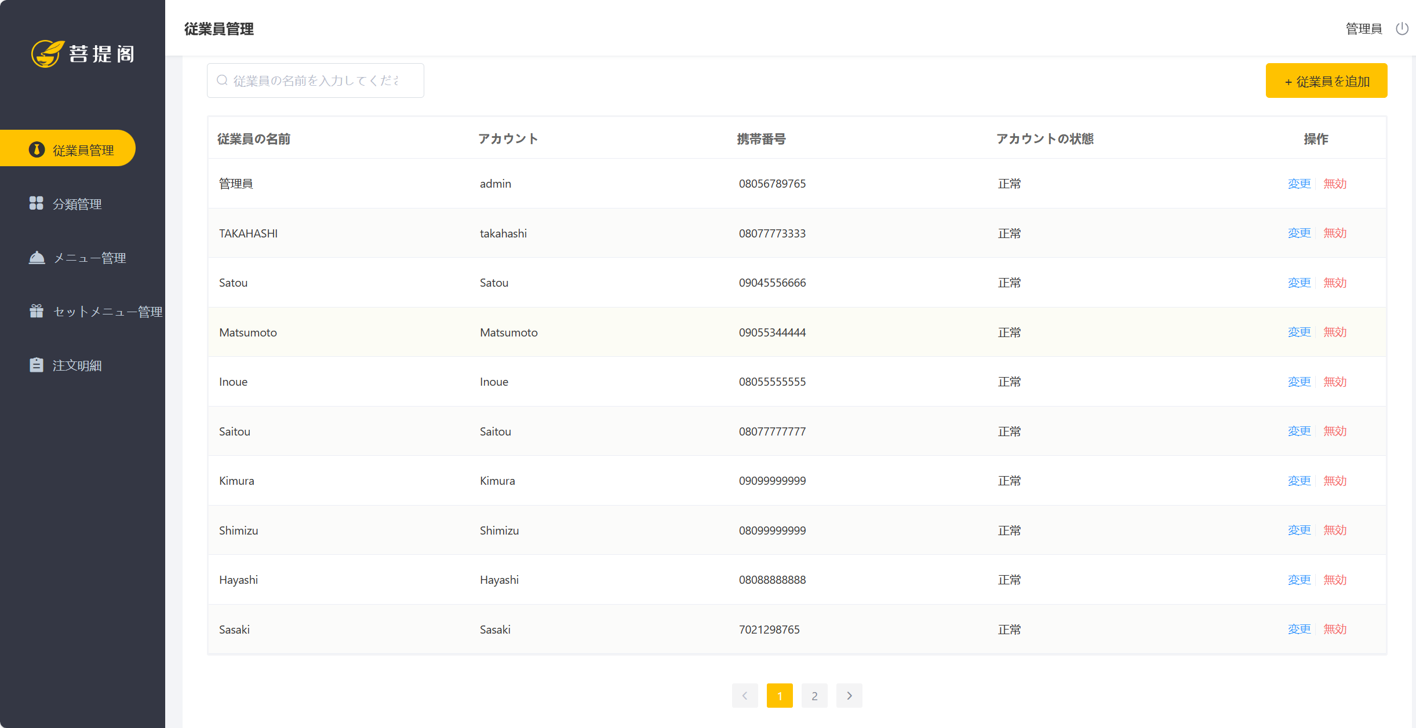
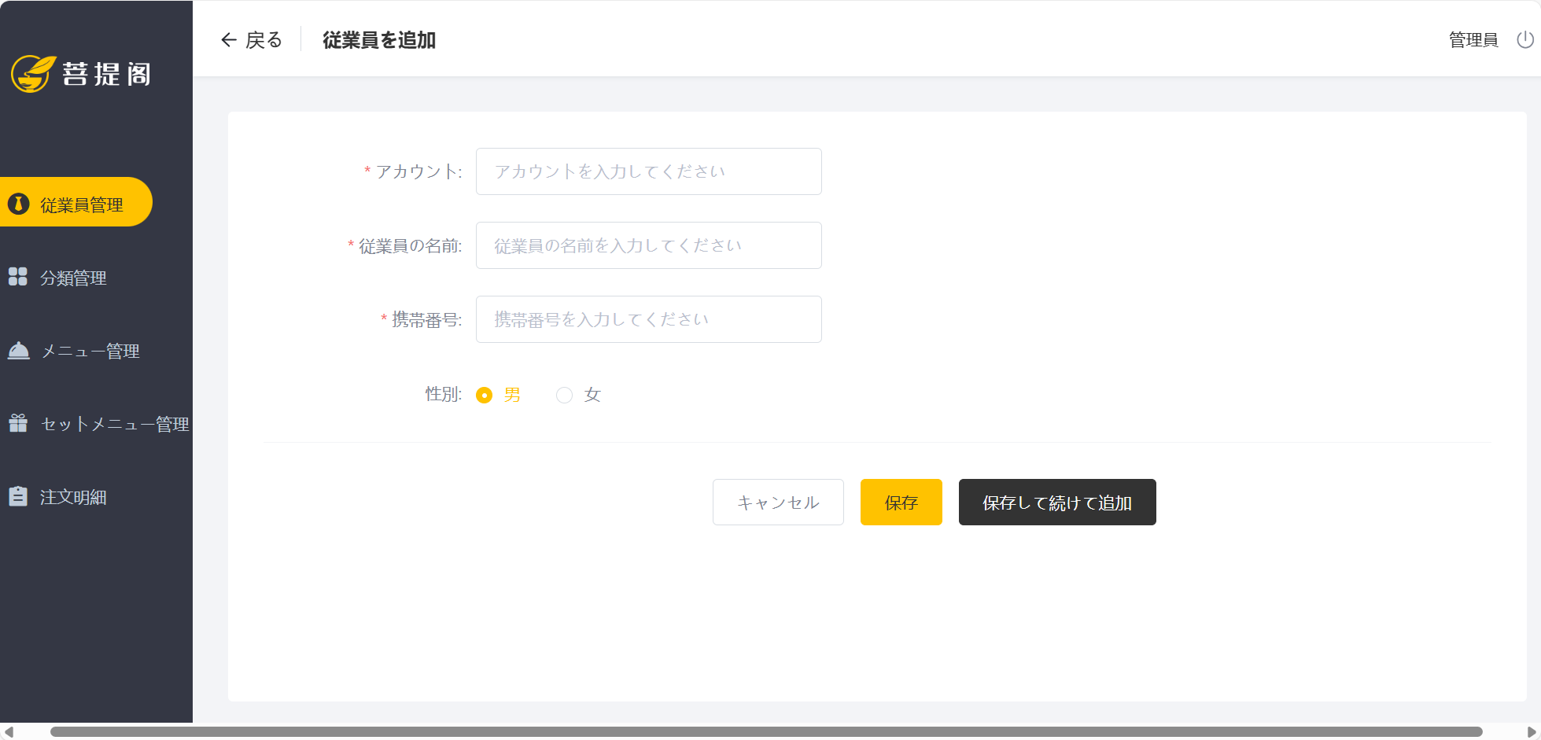
システム構成図 | システム名 | PEレジ管理端 | 作成者 | ﾁｶﾞｲ | 修正者 | ﾁｶﾞｲ
 | サブシステム名 | 従業員管理画像 | 作成日 | 2024-02-02 | 修正日 | 2024-02-05

